stylelint設定
■ | stylelint設定

 | 1. | コマンド: npm install stylelint stylelint-config-standard stylelint-order stylelint-config-recess-order -Dを実行し、必要なライブラリをインストールする

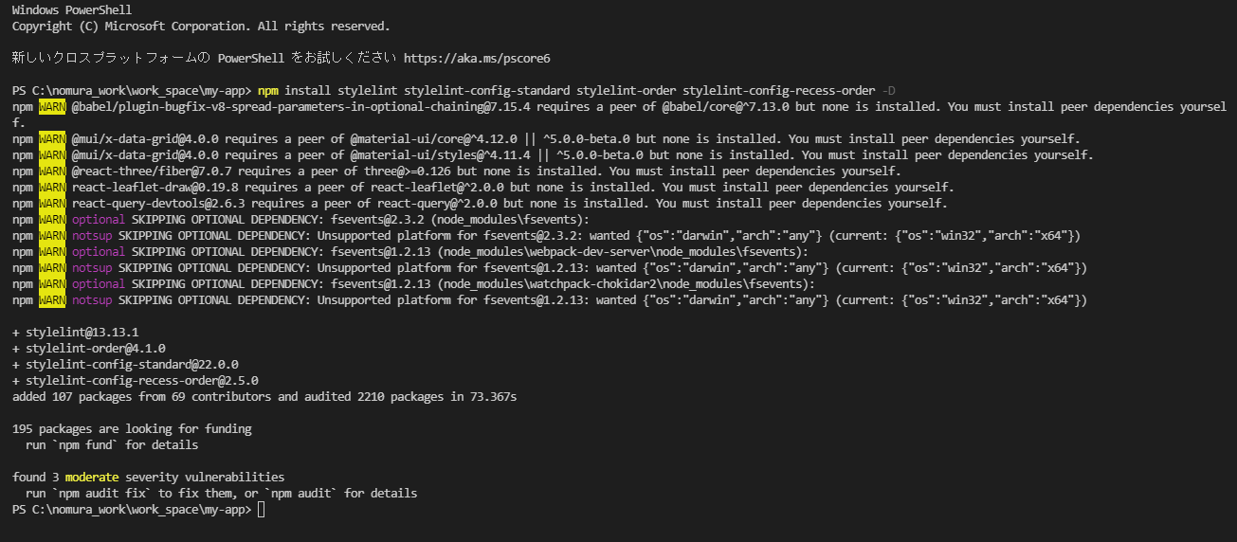

 | 2. | カレントディレクトリにファイル:.stylelintrc.jsを作成し、下記の内容をコピーして保存する

 |  | module.exports = {
 |  | extends: ['stylelint-config-standard', 'stylelint-config-recess-order'],
 |  | plugins: ['stylelint-order'],
 |  | ignoreFiles: ['**/node_modules/**'],
 |  | rules: {
 |  | 'string-quotes': 'single',
 |  | },
 |  | };

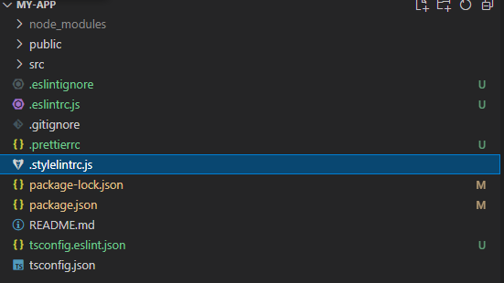

 | 3. | 下記のURLにアクセスし、VSCodeの拡張機能をインストール

 |  | https://marketplace.visualstudio.com/items?itemName=stylelint.vscode-stylelint

